信用交易
融资融券市场交易数据统计（20220913）

标的证券 | 融资融券余额（亿元） | 融资余额（亿元） | 融券余额（亿元） | 融资买入额（亿元） | 融资融券规模变化（亿元） | 融资余额增幅(‰) | 融券余额增幅(%)
统计数据 | 16,065.61 | 14,993.28 | 1,072.33 | 485.51 | 28.02 | 1.48 | 0.55
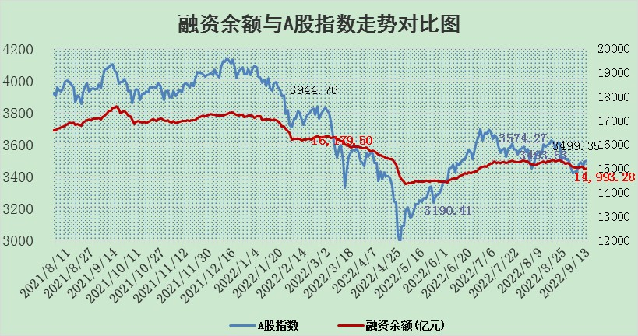

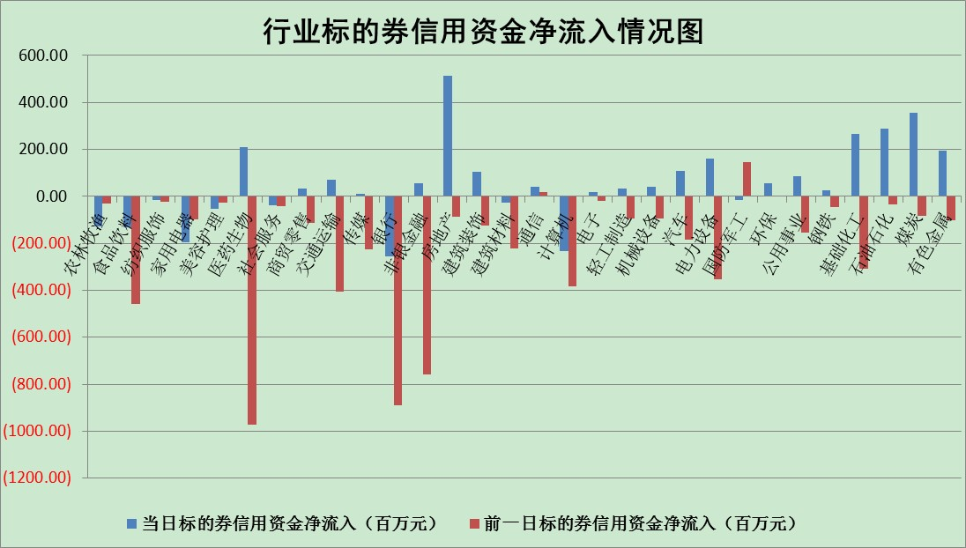

标的基金代码 | 标的基金简称 | 融资余额/市值(%) | 融资余额增幅(%) | 融资买入额/成交金额(%) | （融资余额净增额-融券余额净增额）/市值(‱) | 融券余额降幅(%) | ABS[（融资余额净增额-融券余额净增额）/市值净增额-1](%)
159902 | 华夏中小板ETF | 1.69 | -0.91 | 0.05 | -2.28 | -1.29 | 104.04
159915 | 易方达创业板ETF | 1.87 | 5.02 | 17443.39 | 9.19 | 0.41 | 126.08
159919 | 嘉实沪深300ETF | 5.19 | -0.06 | 0.62 | -0.51 | -1.99 | 100.43
159920 | 华夏恒生ETF | 104.66 | -0.42 | 9.84 | -44.51 | -29.96 | 100.00
159922 | 嘉实中证500ETF | 0.34 | 1.87 | 198.97 | -30.83 | -4.82 | 41.78
159925 | 南方沪深300ETF | 0.02 | -3.14 | 0.00 | -0.06 | 0.00 | 100.29
159928 | 消费ETF | 0.94 | -7.54 | 1.94 | -7.80 | -1.37 | 108.73
159934 | 易方达黄金ETF | 455.52 | -0.01 | 7.91 | -3.68 | 0.00 | 82.03
159939 | 全指信息技术ETF | 0.66 | 0.17 | 2.80 | 0.11 | 0.00 | 99.39
159940 | 全指金融地产ETF | 0.29 | 0.73 | 0.02 | 0.21 | 0.00 | 92.08
159995 | 半导体芯片ETF | 1.78 | 2.34 | 241.75 | 1.61 | -16.02 | 88.01
159997 | 天弘中证电子ETF | 2.38 | 0.23 | 17.08 | 0.54 | -0.21 | 88.83
159998 | 天弘中证计算机主题ETF | 0.16 | -7.39 | 0.02 | -1.31 | 0.00 | 101.96
510050 | 华夏上证50ETF | 10.34 | -0.14 | 175.18 | -2.85 | -11.84 | 102.92
510180 | 华安上证180ETF | 0.47 | -0.99 | 1.19 | -0.38 | 11.32 | 103.47
510880 | 华泰柏瑞红利ETF | 0.19 | 14.49 | 1.57 | 2.82 | 6.53 | 103.63
510900 | 易方达恒生H股ETF | 149.53 | -0.03 | 5.49 | -4.25 | 0.00 | 133.54
511010 | 5年期国债ETF | 0.00 | 0.00 | 0.00 | 0.00 | 0.00 | 100.00
511380 | 可转债及可交换债券ETF | 31.80 | 6.39 | 6.50 | 190.87 | 0.00 | 531.01
512000 | 全指证券ETF | 6.56 | -5.14 | 18.83 | -34.70 | 1.82 | 54.06
512010 | 沪深300医药卫生ETF | 5.37 | 4.41 | 55.58 | 22.67 | -0.08 | 286.11
512070 | 沪深300非银ETF | 2.27 | -1.01 | 27.10 | -3.86 | -20.70 | 111.99
512400 | 南方中证申万有色金属ETF | 1.16 | -0.10 | 1.37 | -3.68 | -4.65 | 101.57
512580 | 广发中证环保产业ETF | 0.57 | -0.75 | 0.47 | -0.08 | 0.79 | 99.92
512660 | 国泰中证军工ETF | 2.55 | 0.18 | 18.54 | -3.17 | -5.60 | 105.61
512800 | 华宝中证银行ETF | 12.27 | -0.70 | 2.17 | -10.67 | -26.88 | 137.27
512980 | 广发中证传媒ETF | 1.70 | -1.06 | 32.10 | -1.34 | 17.70 | 107.84
515030 | 华夏中证新能源汽车ETF | 1.55 | -0.72 | 6.85 | -0.04 | 7.52 | 100.06
515050 | 华夏中证5G通信主题ETF | 1.56 | 1.29 | 115.70 | 1.73 | -6.27 | 103.45
515070 | 华夏中证人工智能ETF | 1.39 | -1.88 | 0.11 | -2.65 | 0.00 | 107.84
标的股票比较指标 |  | 融资余额/流通A股市值(%) | 融资余额增幅(%) | 融资买入额/成交金额(%) | （融资余额净增额-融券余额净增额）/流通A股市值(‱) | 融券余额降幅(%) | ABS[（融资余额净增额-融券余额净增额）/流通A股市值净增额-1](%)
前十名标的个股 |  | 众应互联 | 新华联 | 农业银行 | 新华联 | 安妮股份 | 奥福环保
 |  | 数知科技 | 安井食品 | 外高桥 | 大湖股份 | 浙江东日 | 新国都
 |  | 丹邦科技 | 滨江集团 | 中国银行 | 三维通信 | 摩恩电气 | 剑桥科技
 |  | 易见股份 | 汇创达 | 酒钢宏兴 | 仲景食品 | 航民股份 | 熊猫乳品
 |  | 聚龙股份 | 中国核建 | 中金环境 | 汇创达 | 东风科技 | 航天彩虹
 |  | 绿庭投资 | 新奥股份 | 文峰股份 | 北纬科技 | 楚天高速 | 长亮科技
 |  | 西水股份 | 巨星科技 | 包钢股份 | 四川美丰 | 杭电股份 | 梦网集团
 |  | 仁东控股 | 康龙化成 | 杭萧钢构 | 联创光电 | 上海雅仕 | 汇创达
 |  | 数码科技 | 招商蛇口 | 精准信息 | 黄河旋风 | 莱茵生物 | 圣元环保
 |  | 中体产业 | 环旭电子 | 联创光电 | 凯龙股份 | 宋都股份 | 雅化集团
后十名标的个股 |  | 广田集团 | 中信特钢 | 碧水源 | 蒙泰高新 | 海印股份 | 赛诺医疗
 |  | 延安必康 | 皖能电力 | 广田集团 | 品渥食品 | 国中水务 | 宝莫股份
 |  | 曙光股份 | 古井贡酒 | 延安必康 | 仁东控股 | 宁波海运 | 大连重工
 |  | 龙净环保 | 珀莱雅 | 曙光股份 | 宝莫股份 | 华茂股份 | 中银证券
 |  | 中嘉博创 | 国药一致 | 龙净环保 | 中通国脉 | 光明地产 | 全柴动力
 |  | 泰禾集团 | 中润资源 | 中嘉博创 | 中工国际 | 模塑科技 | 城发环境
 |  | 苏宁易购 | 常熟银行 | 泰禾集团 | 皖能电力 | 世嘉科技 | 卫士通
 |  | 中信国安 | 吉祥航空 | 苏宁易购 | 安妮股份 | 创元科技 | 仙坛股份
 |  | 台海核电 | 赣能股份 | 中信国安 | 国机汽车 | 中科曙光 | 华友钴业
 |  | 当代文体 | 中工国际 | 台海核电 | 启明星辰 | 嘉必优 | 东方国信
说明：1.以上普通交易数据和信用交易数据皆以交易日收盘后数据为基准；2.上述标的证券总数据只计算标的证券市场总数据，不包括从标的证券中调出去标的证券数据，所以与交易所公布的总值略有不同； 3.上述行业采用申万一级行业分类；4.以上标的基金和标的个股中比较的6个指标值中：前5个（从左至右）为正向指标，值越大排名越靠前；第6个为逆向指标，值越小，排名越靠前；5.第6个指标中ABS[]表示求绝对值，其主要用于考量信用资金相对净流入对股价相对净变化的贡献程度；6.数据来源：wind，交易所。

